UPV-EHU OCW-2017


1
1. ADIBIDEA
Hurrengo datuak ponpa errotatorio batean 30 ºC tan dagoen uraren funtzionamendua aztertuz lortu dira: Xurgatze- presioa 5 bar, deskarga-presioa 8 bar, emari bolumetrikoa 15000 l/h. Kalkulatu ponparen karga eta behar den potentzia.

DATUAK

Ps (bar) | 5 | URA (30 ºC)
Pd (bar) | 8 | DENTS. (kg/m3) | 995.7
Q (L/h) | 15000

PROZEDURA

1. Unitateen konbertsioa burutuz,

Ps (kPa) | 500000
Pd (kPa) | 800000
Q (m3/s) | 0.0042

2. Ponparen karga kalkulatzeko, ondoko suposizioak kontuan hartuko dira:

SUPOSIZIOAK:
(1) zs=zd
(2) us=ud
(3) As=Ad

3. Ponparen kargaren definizioa:

non

4. Balioak ordezkatuz,

hs (m) | 51.24
hd (m) | 81.99

hp (m) | 30.74

Potentzia kalkulatzeko,

P (kW) | 1.25

2
2. ADIBIDEA
%80-ko etekina duen ponpa bat 30 m³/h -ko ur emaria ponpatzeko erabiltzen da (30 ºC) da. Tutueriaren zimurtasun erlatiboa 0,0002-koa da. Kalkulatu irudian adierazten den h eta ponparen potentzia karga galera txikiak arbuiagarriak suposatuz.

(2)

(1)

DATUAK

D_A (m) | 0.2
L_A (m) | 100
D_B (m) | 0.2
L_B (m) | 75
e/D | 0.0002
Q (m3/s) | 0.0083

URAREN PROPIETATEAK (30 ºC-tan)
Dents. (kg/m3) | 995.7
Pv (kPa) | 4.246
Bisk. (kg/ms) | 7.92E-04

PROZEDURA

1. Bernoulli aplikatuz (1) eta (2) artean,

2. Terminoak berrantolatuz NPSH-ren definizioa kontuan hartuz,

Fabrikatzailearen NPSHR baliorik ez dugunez, NPSHA>0 dela onartuko dugu kabitaziorik ez gertatzeko:

 | NPSHA | > 0

NPSHA=0 deneko kasurako,

3. Abiadura (2) puntuan kalkulatzeko,

u2 (m/s) | 0.27

4. hf kalkulatzeko,

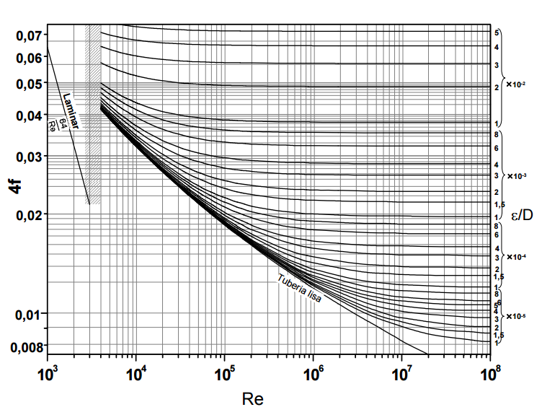
f kalkulatzeko Moodyren diagrama:

Re | 6.67E+04
e/D | 0.0002
4f | 0.0205
f | 0.005125

hf (m) | 0.037

5. z2 askatuz,

z2 (m)< | 9.91

Altuera maximoa 9,9 m-koa izango da.

2. atala:
Ponparen potentzia kalkulatzeko, Bernoulli aplikatuko dugu (1) eta (2) puntuen artean,

(2)

(1)

 | 1 puntuan | 2 puntuan
P(atm) | 1 | 5
z (m) | 0 | 50
u (m/s) | 0 | 0

hf (m) | 0.0644

hp (m) | 91.6

P_teorikoa(KW) | 7.4
ŋ | 0.8
P_erreala (kW) | 9.3

3
3. ADIBIDEA
Ponpa zentrifugo bat urez beteriko tanke batekiko 4 m-ko altuerara kokatzen da. Ponparen laneko emari bolumetrikoa 0.02 m³/s-koa da. Fabrikatzailearen iritziz, 3 m-ko NPSH_{R} duen ponpa bat erabiltzea komeni da emari honekin lan egiteko. Marruskadurak eragindako energia galerak arbuiatu daitezke tutueriaren hasiera eta ponparen xurgatze puntuaren artean, bero trukagailuarena izan ezik. Honen galera koefizientea C=15 da. Tutueriaren diametroa 10 cm-koa da eta uraren tenperatura 30 ºC-koa.Daukagun ponpa, egokia ahal da aipaturiko baldintzetan funtzionatzeko?

DATUAK

Q (m3/s) | 0.02
NPSHR (m) | 3

Karga galerak
 | C balioa
Bero truk. | 15

D (m) | 0.1

URAREN PROPIETATEAK (30 ºC-tan)
DENTS. (kg/m3) | 995.7
Pv (Kpa) | 4.246 | (Singh liburutik, A.4.2. taula)

PROZEDURA

1. Bernoulliren ekuazioa planteatuz (1) eta (2) puntuen artean

 | 1 puntuan | 2 puntuan
P(atm) | 1 | ?
z (m) | 0 | 4
u (m/s) | 0 | ?

2. Abiadura 2. puntuan kalkulatzeko,

u2 (m/s) | 2.55

3. Karga galerak kalkulatzeko,

hf(m) | 4.96

4. Bernoulliren ekuazioa, Pv (lurrun presioa) terminoetara egokituz, eta NPSH definituz,

EMAITZA ETA EZTABAIDA
NPSHA (m) | 0.99
NPSHR (m) | 3

Kabitazioa ez gertatzeko,

Hortaz, kasu honetan NPSHA (0,99 m)<NPSHR (3 m)denez, ponpa honen erabilera ez da egokia.

4
4. ADIBIDEA
Ponpa zentrifugo bat erabili nahi da ura A tanketik B tankera garraiatzeko. Tutueriaren diametroa 4 cm-koa da eta marruskadura faktorea 0,005-koa. Karga galera txikiak depositutik tutueriarako sarrera (estugunea) eta irteerei (zabalkuntza) dagozkie eta baita 4 ukondo eta 40º-tan itxita dagoen tximeleta balbulari ere. Tutueriaren luzera 25 m-koa bada eta A eta B tankeen arteko altuera diferentzia 5 m-koa, kalkulatu hurrengo kurba karakteristikoa duen ponparen lan baldintzak: emaria eta potentzia

DATUAK
 |  |  | Uraren propietateak
D (m) | 0.04 |  | Dents. (kg/m3) | 990
L (m) | 25
f | 0.005

Karga galera txikiak:
 | C balioa
Estugunea | 0.5
Zabalkuntza | 1
Ukondoa (4) | 1.5
Tximeleta balbula | 10

PROZEDURA

1. Bernoulliren ekuazioa aplikatuz,

SUPOSIZIOAK:
(1) Tankea k irekiak dira, beraz, presio atmosferikoan egongo dira.
(2) Hasierako unean eta bukaeran likidoa geldirik dago.
(3) Jariakinaren propietateak konstante mantentzen dira
 | 1 puntuan | 2 puntuan
P(atm) | 1 | 1
z (m) | 0 | 5
u (m/s) | 0 | 0

2. hf kalkulatuko dugu abiaduraren menpe,

Karga galera handiak:

 |  |  | hf (m) | 0.64 | u2

Karga galera txikiak:

 |  |  | hf (m) | 0.89 | u2

3. hp abiaduraren menpe,

 | hp (m) | 5 | + | 1.53 | u2

4. Abiadura emari bolumetrikoarekin erlazionatuz,

u (m/s) | 795.8 | Q

Hortaz,

hp (m) | 5 | + | 969271.5 | Q2

5. Sistemaren karga irudikatuz,

Q (m3/s) | hp (m)
0 | 5.0
0.001 | 6.0
0.002 | 8.9
0.003 | 13.7
0.004 | 20.5
0.005 | 29.2
0.006 | 39.9
0.007 | 52.5
0.008 | 67.0
0.009 | 83.5
0.01 | 101.9

EMAITZA
Q (m3/s) | 0.008

hp (m) | 65

P (KW)_teorikoa | 5.05
ŋ | 0.88

P (KW)_erreala | 5.7

5
5. Lantegi baten beharrak asetzeko, ura laku batetik ponpatzen da (dentsitatea 1000 kg/m³ eta likatasuna 0,001 kg/ms) tanke batera. Lakutik 2 m-ko altuerara kokaturiko tankearen edukiera 100 m³ –koa da eta 24 ordutan betetzea lortzen da. Tankeko ura errefrigeraziorako erabiltzen denez, 5 atm-rako presioan mantentzen da. Erabiltzen den tutueriak 28 m-ko luzera, 20 cm-ko kanpo diametroa, 20 mm-ko lodiera eta ε= 4,5 *10⁻⁵ m-ko zimurtasuna ditu. Kalkulatu:
a) Ponparen etekina %75 bada, kontsumitzen duen potentzia.
b) Behar den tutueriaren diametroa emari erdiarekin lan eginez gero.

DATUAK

Dents. (kg/m3) | 1000
bisk (kg/ms) | 0.001

V (m3) | 100
t (h) | 24 |  | Q (m3/s) | 0.00116

L (m) | 28
Do (m) | 0.2
e (m) | 0.02
Di (m) | 0.16

PROZEDURA

1. Bernoulli aplikatuz,

 | 1 puntuan | 2 puntuan
P(atm) | 1 | 5
z (m) | 0 | 2
u (m/s) | 0 | 0

2. Batazbesteko abiadura kalkulatuz

u (m/s) | 0.058

3. hf-ren kalkulua, soilik karga galera handiak kontsideratuz,

 |  |  | f kalkulatzeko,

 |  |  | Re | 9210.355503
 |  |  | e (m) | 4.50E-05
 |  |  | e/D | 2.81E-04

 |  |  | 4f | 0.0205
 |  |  | f | 0.005125

hf (m) | 0.00061

4. hp kalkulatuz,

hp (m) | 43.4

Potentzia kalkulatzeko,

P (W)_teorikoa | 491.8
ŋ | 0.75

P (W)_erreala | 655.7

b) atala

Q'=Q/2 (m3/s) | 0.0005787037037 |  |  | Erregimen zurrunbilotsuan f analitikoki kalkulatu daiteke:

hp (m) | 86.7

hf (m) | 43.4

hf hori betetzen duen diametroa kalkulatzeko suposizioak egingo ditugu:

Dsup (m) | u (m/s) | Re | e/D | f | hf_sup
0.014 | 3.82 | 53078.5 | 3.24E-03 | 0.007204740945 | 43.4

Solver ebatziz, |  |  |  | hfsup-hf | 0.0
EMAITZA
D (m) | 0.014

